상품제안서
파스텔핏 이중미세모 칫솔 20개 // 국내생산 | 상품코드: F30520

 |  |  |  |  |  |  | 02-412-0044 | www.easy1.co.kr
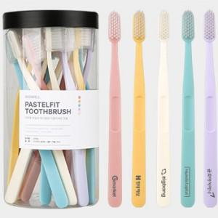

【상세/제작정보】

【인쇄/포장옵션】 | 레이저, 풀칼라, 기타 / OPP(비닐)

【공급단가】 | 수량 | 100~ | 300~ | 500~ | 1,000~ | 3,000~
*VAT별도 | 단가 | 14,740원 | 14,490원 | 14,120원 | 13,880원 | 13,510원

【상품 URL】 | https://dev.easy1.co.kr:443/src/goods_detail.php?gdno=30520

